表3(圖1、圖2)
表3 | 近5年我國與主要專利局受理發明專利申請情形
 |  |  |  |  |  | 單位：件
年度 | TIPO | USPTO | JPO | EPO | KIPO | CNIPA
2017 | 46,122 | 606,956 | 318,481 | 166,594 | 204,775 | 1,381,594
2018 | 47,429 | 597,141 | 313,567 | 174,481 | 209,992 | 1,542,002
2019 | 48,268 | 621,453 | 307,969 | 181,532 | 218,975 | 1,400,661
2020 | 46,664 | 597,175 | 288,472 | 180,417 | 226,759 | 1,497,159
2021 | 49,116 | 591,473 | 289,200 | 188,600 | 237,998 | 1,585,663
2021年 年增率 | 5.3% | -1.0% | 0.3% | 4.5% | 5.0% | 5.9%

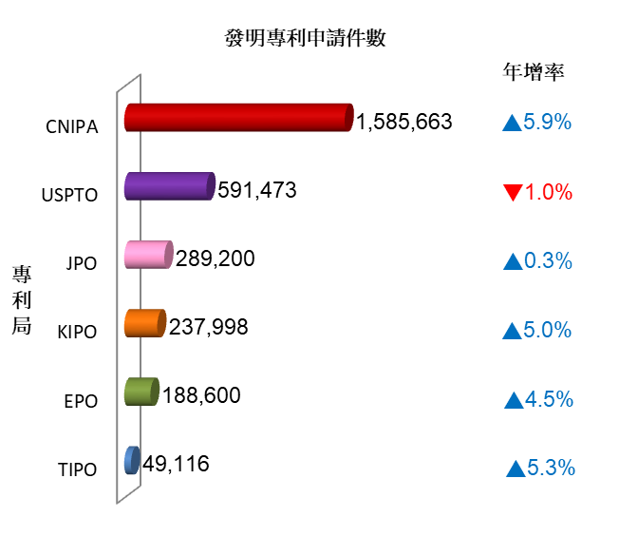

圖1 | 2021年我國與主要專利局受理發明專利申請情形

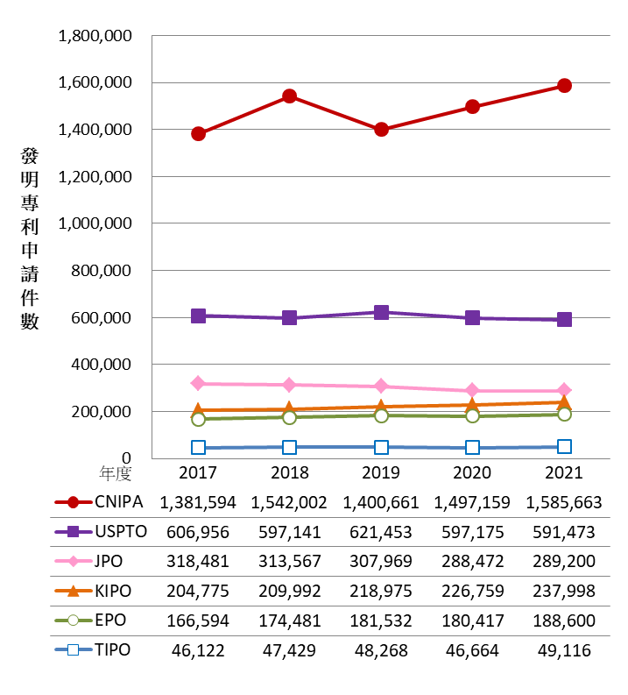

圖2 | 近5年我國與主要專利局受理發明專利申請趨勢

表3-1(圖2-1)
表3-1 | 近5年我國與主要專利局受理發明專利申請情形
 |  |  |  |  |  | 單位：件
 | 申請人國籍(Origin)
 | Japan | EPC states | U.S. | P.R. China | R. Korea | Taiwan
年度 | 日本 | EPC成員國 | 美國 | 中國大陸 | 南韓 | 臺灣
2017 | 176,274 | 169,431 | 123,134 | 47,642 | 61,042 | 33,845
2018 | 181,694 | 172,551 | 124,998 | 54,422 | 60,622 | 35,004
2019 | 185,393 | 174,431 | 127,970 | 66,546 | 68,814 | 34,999
2020 | 175,868 | 167,375 | 124,215 | 70,904 | 71,757 | 34,108
2021 | 171,352 | 168,447 | 136,321 | 80,257 | 72,441 | 33,993
2021年 年增率 | -2.6% | 0.6% | 9.7% | 13.2% | 1.0% | -0.3%

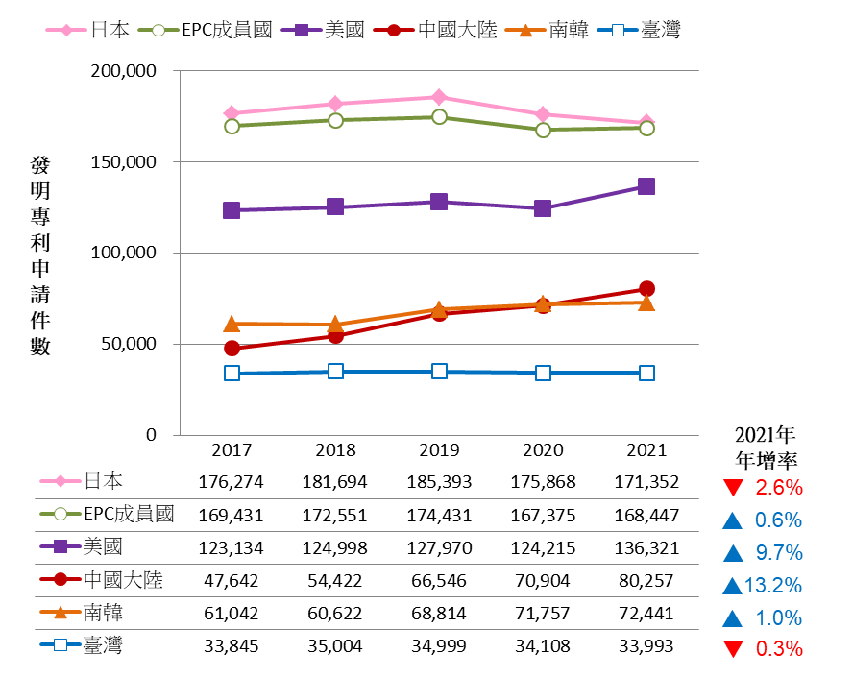

圖2-1 近5年主要申請人國籍向海外主要專利局申請發明專利件數

註：1. 資料來源：
 | (1) IP5 Offices, IP5 Statistics Report 2020, statistical table Ch4. Patent applications filed; Table 1: patent applications at the IP5 Offices in 2021 compared to 2020. IP5 Offices, preliminary data, April 2022.
 | (2) 我國2017年至2022年智慧財產局年報統計。
2. 本圖所指主要專利局，包含CNIPA、EPO、JPO、KIPO、USPTO及TIPO。
3. 計算方式：日本申請人向海外主要專利局申請發明專利件數，為向CNIPA、EPO、KIPO、TIPO及USPTO申請發明專利件數之合計值，不包含向JPO申請件數。其他申請人國籍計算方式以此類推。

2017年日本在海外主要專利局申請發明專利件數
=12,497(在TIPO)+21,712(在EPO)+15,044(在KIPO)
+40,908(在CNIPA)+86,113(在USPTO)
=176274

以此類推

表4(圖3、圖4)
表4 | 近5年我國與主要專利局受理設計專利申請情形
 |  |  |  |  |  | 單位：件
年度 | TIPO | USPTO | JPO | EUIPO | KIPO | CNIPA
2017 | 8,120 | 43,340 | 31,961 | 26,063 | 62,528 | 628,658
2018 | 8,082 | 45,083 | 31,406 | 26,343 | 62,823 | 708,799
2019 | 8,804 | 46,847 | 31,489 | 28,604 | 64,111 | 711,617
2020 | 8,019 | 47,838 | 31,752 | 30,953 | 66,354 | 770,362
2021 | 7,701 | 56,711 | 32,525 | 32,665 | 64,787 | 805,710
2021年 年增率 | -4.0% | 18.5% | 2.4% | 5.5% | -2.4% | 4.6%

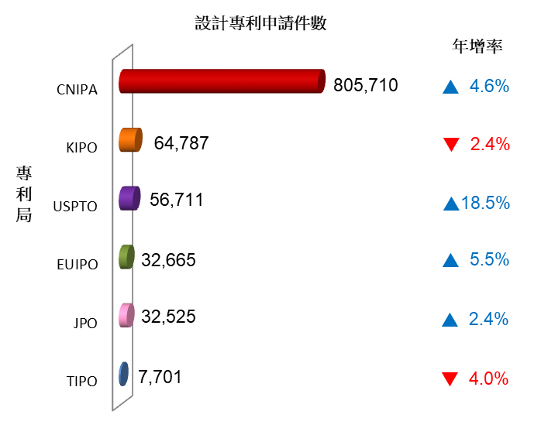

圖3 | 2021年我國與主要專利局受理設計專利申請情形

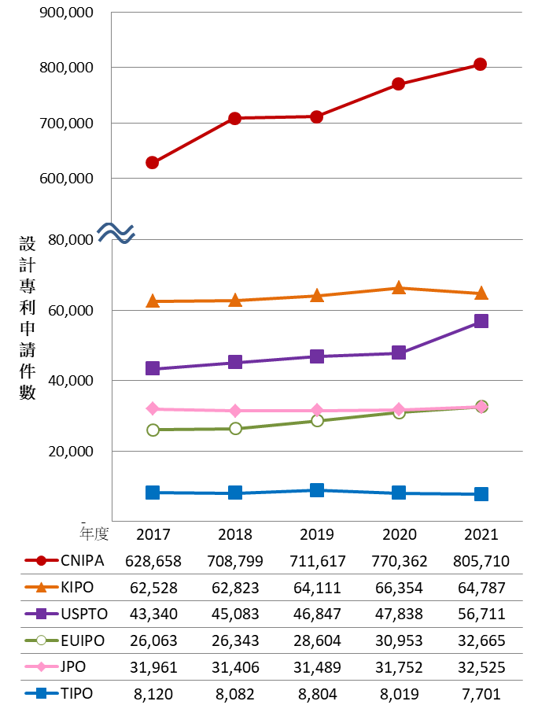

圖4 | 近5年我國與主要專利局受理設計專利申請趨勢

表5(圖5、圖6)
表5 | 近5年我國與主要專利局發明專利核准情形
 |  |  |  |  |  | 單位：件
年度 | TIPO | USPTO | JPO | EPO | KIPO | CNIPA
2017 | 45,710 | 318,828 | 199,577 | 105,635 | 120,662 | 420,144
2018 | 36,147 | 307,759 | 194,525 | 127,625 | 119,012 | 432,147
2019 | 34,926 | 354,430 | 179,910 | 137,784 | 125,661 | 452,804
2020 | 33,811 | 352,049 | 179,383 | 133,715 | 134,766 | 530,127
2021 | 36,576 | 327,775 | 184,372 | 108,799 | 145,882 | 695,946
2021年 年增率 | 8.2% | -6.9% | 2.8% | -18.6% | 8.2% | 31.3%

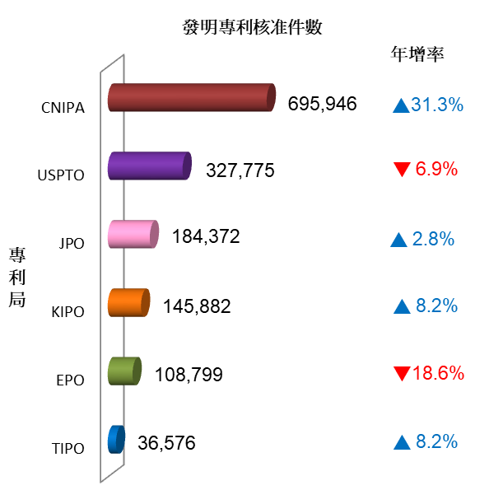

圖5 | 2021年我國與主要專利局發明專利核准情形

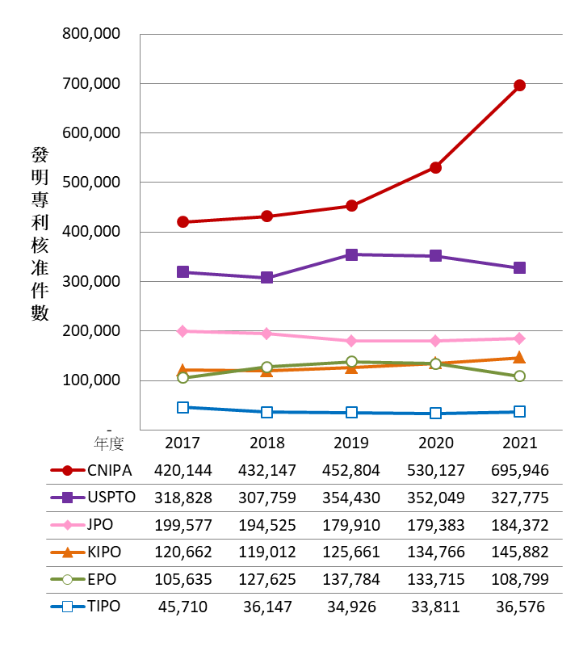

圖6 | 近5年我國與主要專利局發明專利核准趨勢

表6(圖7、圖8)
表6 | 近5年我國與主要專利局設計專利核准情形

年度 | TIPO | USPTO | JPO | EUIPO | KIPO | CNIPA
2017 | 7,130 | 30,870 | 27,335 | 92,722 | 49,293 | 442,996
2018 | 7,487 | 30,497 | 27,618 | 88,340 | 49,905 | 536,251
2019 | 6,660 | 34,794 | 27,556 | 94,597 | 52,850 | 556,529
2020 | 7,419 | 34,877 | 26,417 | 99,693 | 50,694 | 731,918
2021 | 7,158 | 33,179 | 27,490 | 96,937 | 57,545 | 785,521
2021年 年增率 | -3.5% | -4.9% | 4.1% | -2.8% | 13.5% | 7.3%
註：主要專利局核准設計專利單位，除EUIPO、KIPO以設計數計，其他專利局均以件數計。

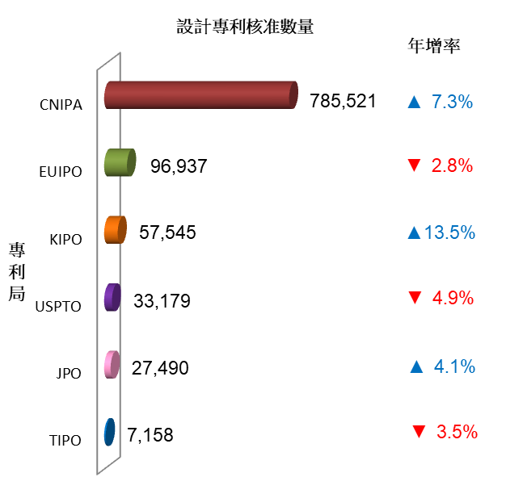

註：主要專利局核准設計專利單位，除EUIPO、KIPO以設計數計，其他專利局均以件數計。
圖7 | 2021年我國與主要專利局設計專利核准情形

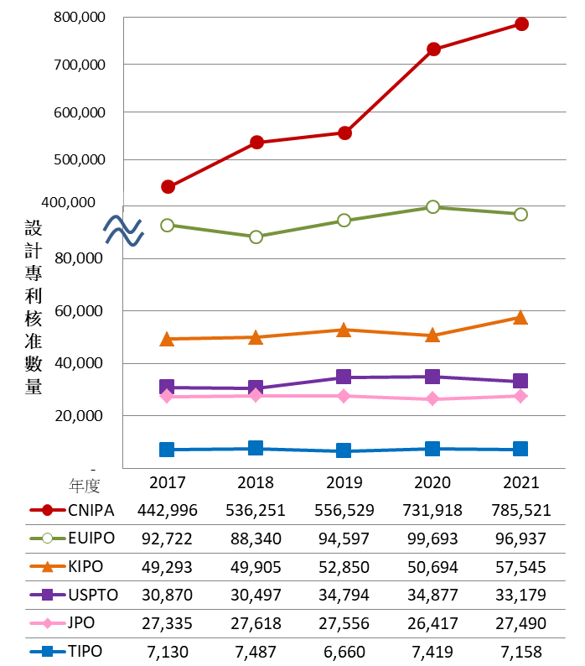

註：主要專利局核准設計專利單位，除EUIPO、KIPO以設計數計，其他專利局均以件數計。
圖8 | 近5年我國與主要專利局受理設計專利核准趨勢

表7(圖9、圖10)
表7 | 近5年主要專利局受理PCT國際專利申請情形（國際階段）
 |  |  |  |  | 單位：件
年度 | USPTO | JPO | EPO | KIPO | CNIPA
2017 | 56,158 | 47,425 | 36,714 | 15,830 | 50,674
2018 | 55,330 | 48,630 | 37,975 | 17,002 | 55,211
2019 | 56,228 | 51,691 | 38,028 | 18,899 | 60,993
2020 | 56,114 | 49,537 | 39,052 | 19,766 | 72,349
2021 | 56,494 | 49,137 | 38,407 | 20,570 | 73,434
2021年 年增率 | 1.1% | -0.4% | 1.2% | 4.5% | 1.5%

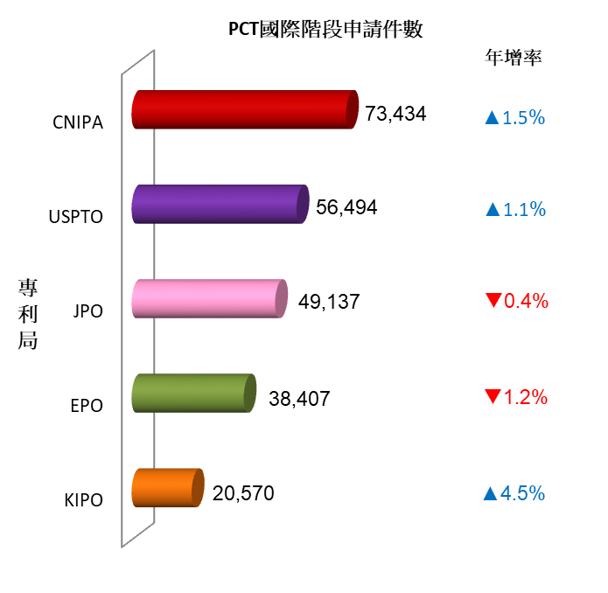

圖9 | 2021年主要專利局受理PCT國際專利申請情形（國際階段）

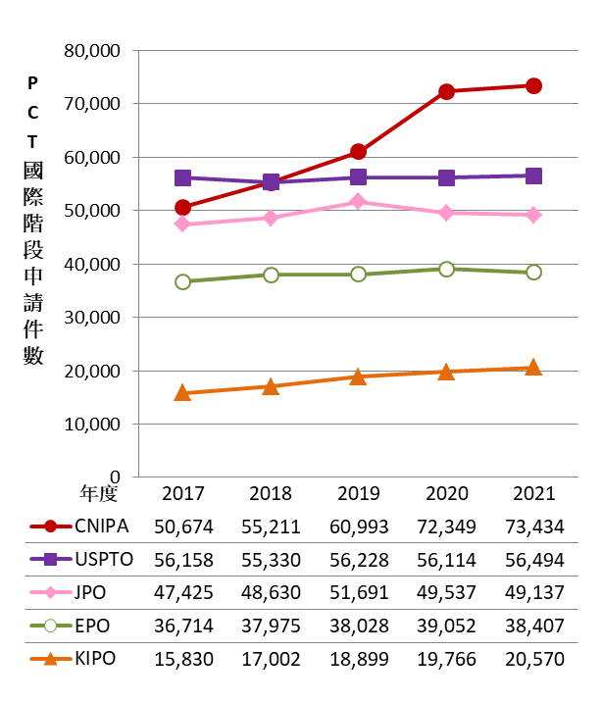

圖10 | 近5年主要專利局受理PCT國際專利申請趨勢（國際階段）

表8(圖11、圖12)
表8 | 近5年主要專利局受理PCT國際申請案進入國家階段情形
 |  |  |  |  | 單位：件
年度 | USPTO | JPO | EPO | KIPO | CNIPA
2016 | 146,867 | 59,893 | 94,625 | 37,093 | 81,055
2017 | 154,403 | 62,327 | 98,431 | 37,248 | 80,301
2018 | 155,322 | 64,013 | 102,196 | 38,239 | 84,297
2019 | 164,221 | 66,968 | 105,681 | 39,021 | 89,249
2020 | 161,565 | 67,634 | 106,854 | 38,078 | 87,954
2020年 年增率 | -1.6% | 1.0% | 1.1% | -2.4% | -1.5%

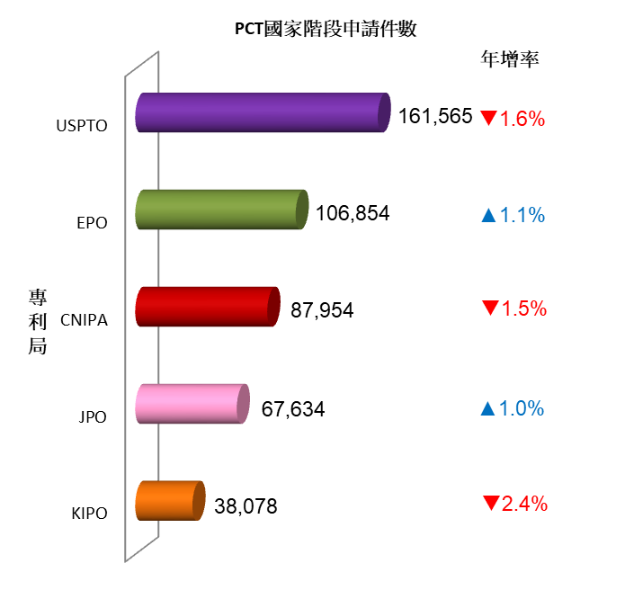

圖11 | 2020年主要專利局受理PCT國際申請案進入國家階段情形

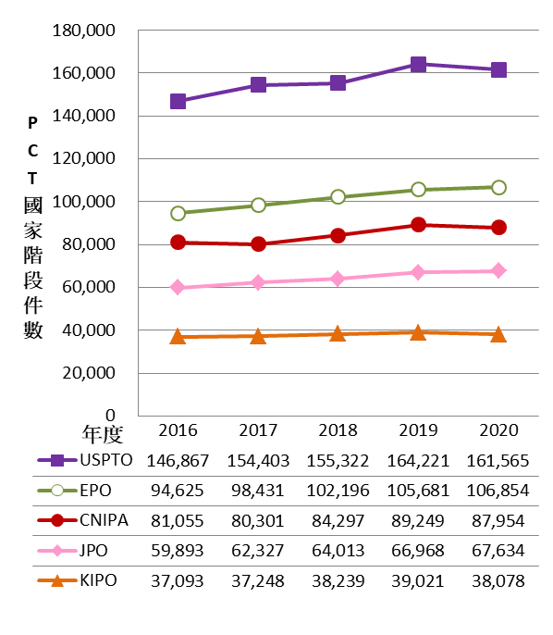

圖12 | 近5年主要專利局受理PCT國際申請案進入國家階段情形

表9(圖13、圖14)
表9 | 近5年國人在主要專利局發明專利申請情形
 |  |  |  |  |  |  | 單位：件
年度 | USPTO | JPO | EPO | KIPO | CNIPA | 合計 | 年增率
2017 | 19,019 | 1,450 | 1,622 | 952 | 10,802 | 33,845 | 4.1%
2018 | 19,103 | 1,626 | 1,767 | 1,050 | 11,458 | 35,004 | 3.4%
2019 | 19,599 | 1,548 | 1,598 | 1,102 | 11,152 | 34,999 | 0.0%
2020 | 19,241 | 1,442 | 1,367 | 1,292 | 10,766 | 34,108 | -2.5%
2021 | 18,602 | 1,563 | 1,472 | 1,216 | 11,140 | 33,993 | -0.3%
2021年 年增率 | -3.3% | 8.4% | 7.7% | -5.9% | 3.5%

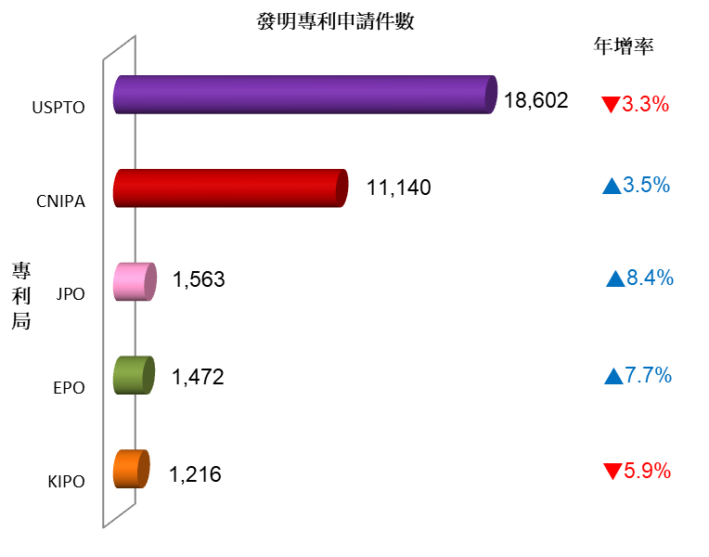

圖13 | 2021年國人在主要專利局發明專利申請情形

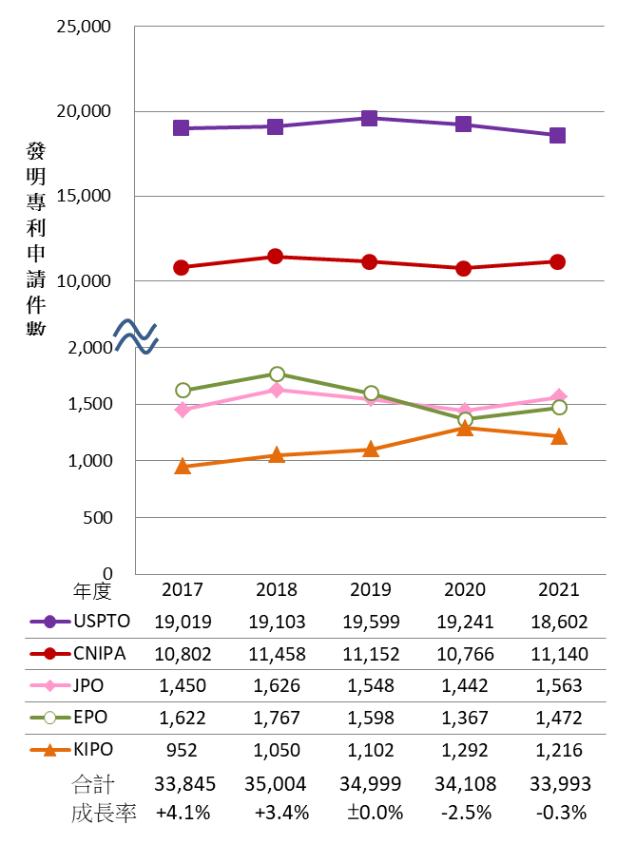

圖14 | 近5年國人在主要專利局發明專利申請趨勢

表9-1(圖14-1)
表9-1 | 近3年國人在南韓發明專利申請情形

 | 件數 |  |  | 占比 |  | 年增率
年度 | 台積電 | 其他國人 | 合計 | 台積電 | 其他國人 | 台積電 | 其他國人
2019 | 483 | 619 | 1,102 | 43.8% | 56.2% | 26.1% | -7.2%
2020 | 603 | 689 | 1,292 | 46.7% | 53.3% | 24.8% | 11.3%
2021 | 546 | 670 | 1,216 | 44.9% | 55.1% | -9.5% | -2.8%

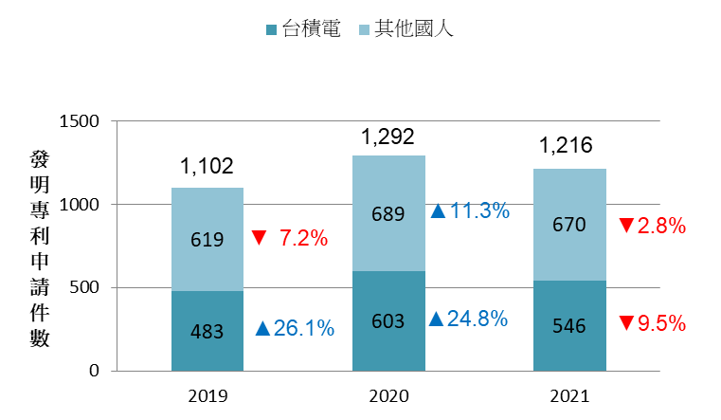

圖14-1 | 近3年國人在南韓發明專利申請情形

表10(圖15、圖16)
表10 | 近5年國人在主要專利局設計專利申請情形

年度 | USPTO | JPO | EUIPO | KIPO | CNIPA
2017 | 1,113 | 204 | 691 | 56 | 1,429
2018 | 1,324 | 300 | 655 | 72 | 1,743
2019 | 1,121 | 231 | 525 | 61 | 1,638
2020 | 1,205 | 236 | 617 | 53 | 1,326
2021 | 1,111 | 213 | 443 | 51 | 1,192
2021年 年增率 | -7.8% | -9.7% | -28.2% | -3.8% | -10.1%
註：國人在主要專利局申請設計專利單位，除EUIPO以設計數計，其他專利局均以件數計。

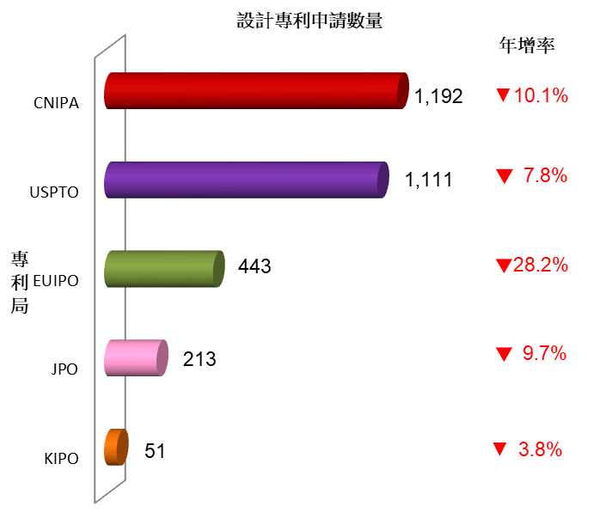

註：國人在主要專利局申請設計專利單位，除EUIPO以設計數計，其他專利局均以件數計。
圖15 | 2021年國人在主要專利局設計專利申請情形

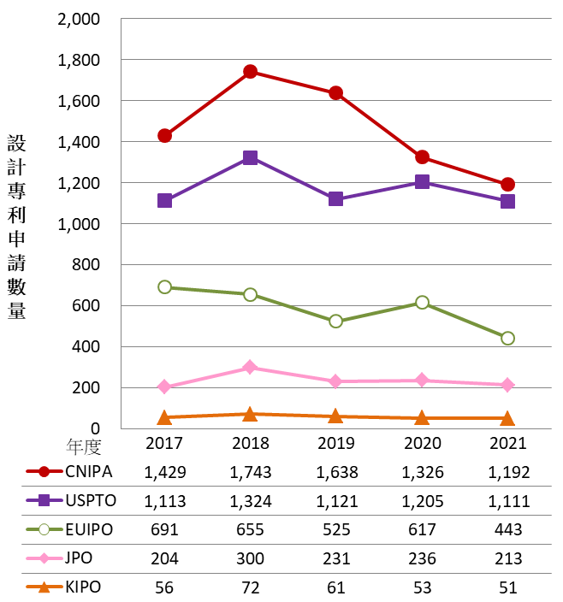

註：國人在主要專利局申請設計專利單位，除EUIPO以設計數計，其他專利局均以件數計。
圖16 | 近5年國人在主要專利局設計專利申請趨勢

表11(圖17、圖18)
表11 | 近5年國人在主要專利局發明專利核准情形
 |  |  |  |  | 單位：件
年度 | USPTO | JPO | EPO | KIPO | CNIPA
2017 | 11,580 | 902 | 709 | 787 | 6,158
2018 | 10,933 | 897 | 976 | 555 | 5,828
2019 | 11,489 | 1,008 | 1,014 | 659 | 6,197
2020 | 12,141 | 1,056 | 1,145 | 840 | 6,259
2021 | 11,266 | 1,095 | 976 | 970 | 7,098
2021年 年增率 | -7.2% | 3.7% | -14.8% | 15.5% | 13.4%

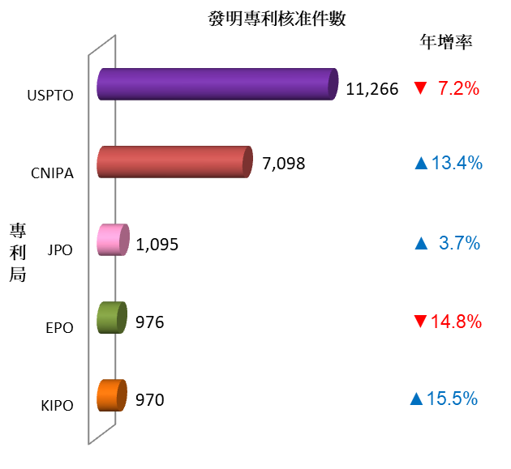

圖17 | 2021年國人在主要專利局發明專利核准情形

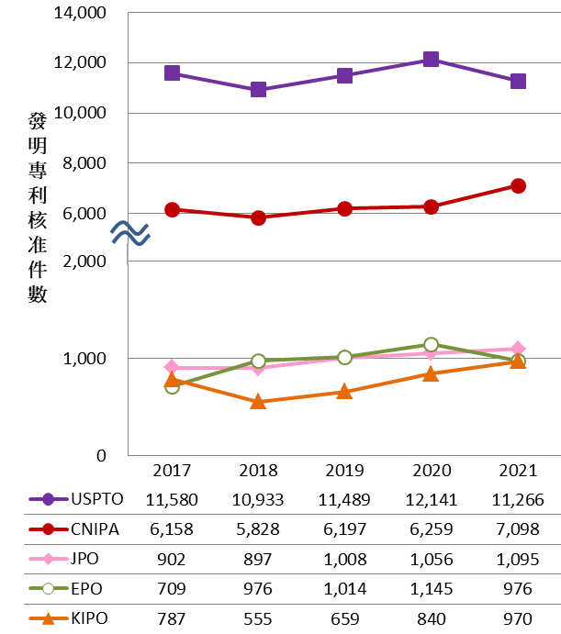

圖18 | 近5年國人在主要專利局發明專利核准趨勢

表12(圖19、圖20)
表12 | 近5年國人在主要專利局設計專利核准情形

年度 | USPTO | JPO | EUIPO | KIPO | CNIPA
2017 | 970 | 201 | 652 | 47 | 1,407
2018 | 793 | 210 | 639 | 64 | 1,455
2019 | 947 | 224 | 546 | 50 | 1,404
2020 | 947 | 201 | 628 | 53 | 1,599
2021 | 860 | 212 | 439 | 48 | 1,124
2021年 年增率 | -9.2% | 5.5% | -30.1% | -9.4% | -29.7%
註：國人在主要專利局核准設計專利單位，除EUIPO以設計數計，其他專利局均以件數計。

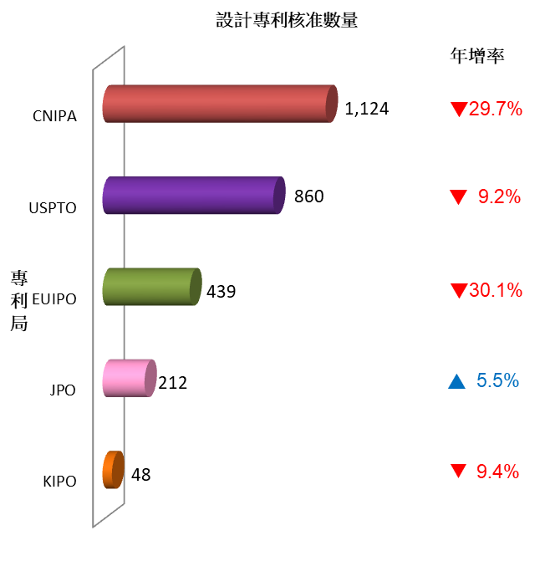

註：國人在主要專利局核准設計專利單位，除EUIPO以設計數計，其他專利局均以件數計。
圖19 | 2021年國人在主要專利局設計專利核准情形

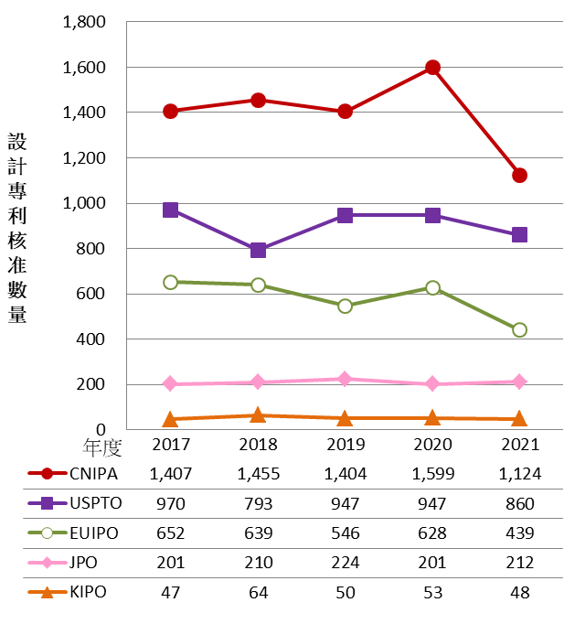

註：國人在主要專利局核准設計專利單位，除EUIPO以設計數計，其他專利局均以件數計。
圖20 | 近5年國人在主要專利局設計專利核准趨勢

表13(圖21、圖22)
表13 | 近5年我國與主要商標局受理商標申請情形

 |  |  |  |  |  | 單位：類
年度 | TIPO | USPTO | JPO | EUIPO | KIPO | CNIPA
2017 | 108,758 | 594,107 | 525,969 | 375,671 | 233,892 | 5,748,175
2018 | 110,074 | 638,847 | 472,702 | 393,591 | 263,140 | 7,370,709
2019 | 111,681 | 673,233 | 506,597 | 405,032 | 288,384 | 7,837,441
2020 | 119,660 | 738,112 | 382,590 | 433,091 | 320,695 | 9,347,568
2021 | 123,217 | 943,928 | 315,192 | 486,187 | 355,614 | 9,450,507
2021年 年增率 | 3.0% | 27.9% | -17.6% | 12.3% | 10.9% | 1.1%

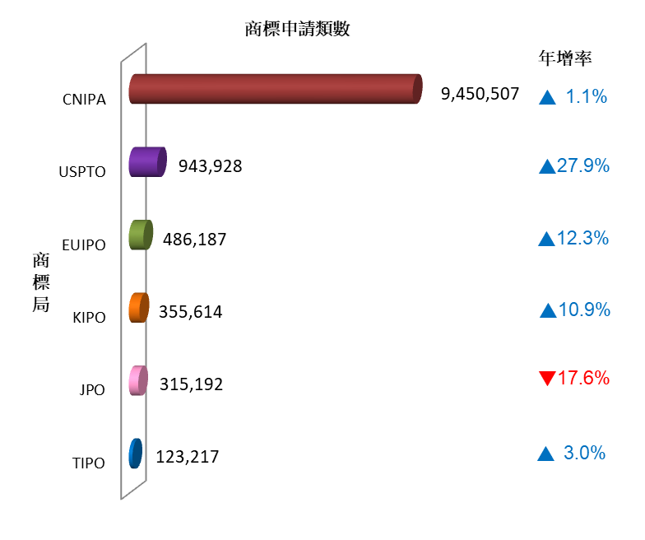

圖21 | 2021年我國與主要商標局受理商標申請情形

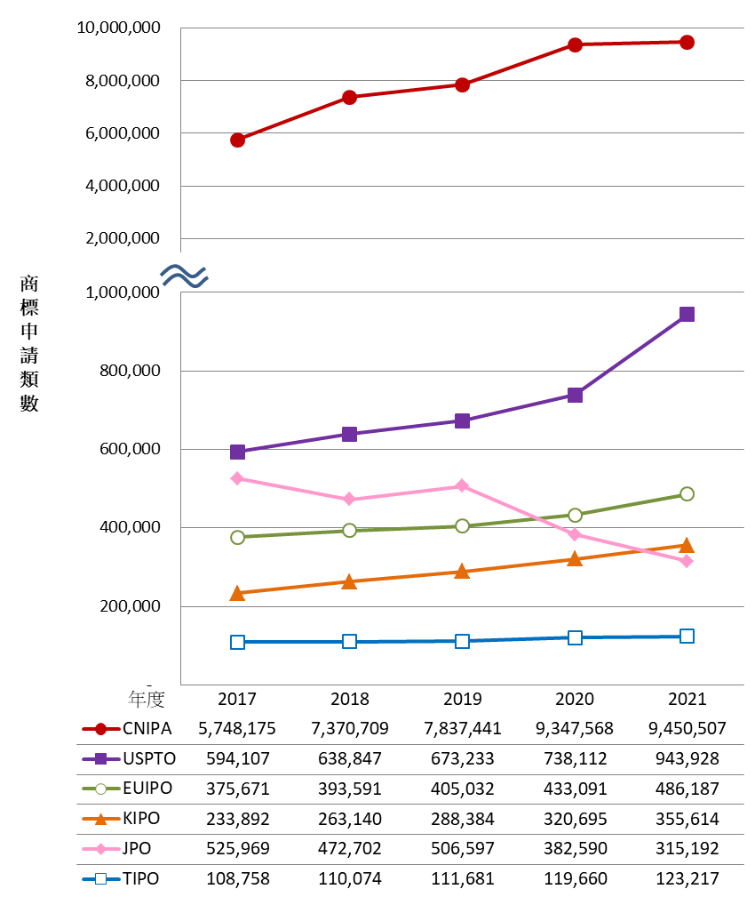

圖22 | 近5年我國與主要商標局受理商標申請趨勢

表14(圖23、圖24)
表14 | 近5年我國與主要商標局商標註冊情形

年度 | TIPO | USPTO | JPO | EUIPO | KIPO | CNIPA
2017 | 96,655 | 242,709 | 179,059 | 328,870 | 147,350 | 2,792,072
2018 | 93,974 | 273,808 | 191,142 | 338,894 | 146,863 | 5,007,395
2019 | 93,419 | 297,774 | 185,972 | 405,032 | 162,775 | 6,405,840
2020 | 100,371 | 295,728 | 232,854 | 382,883 | 152,347 | 5,760,652
2021 | 102,362 | 337,814 | 297,723 | 441,191 | 171,259 | 7,738,947
2021年 年增率 | 2.0% | 14.2% | 27.9% | 15.2% | 12.4% | 34.3%
註：1. 主要商標局註冊商標單位，除USPTO以件數計，其他商標局均以類數計。
2. JPO商標註冊類數不包含國際商標公告註冊類數。

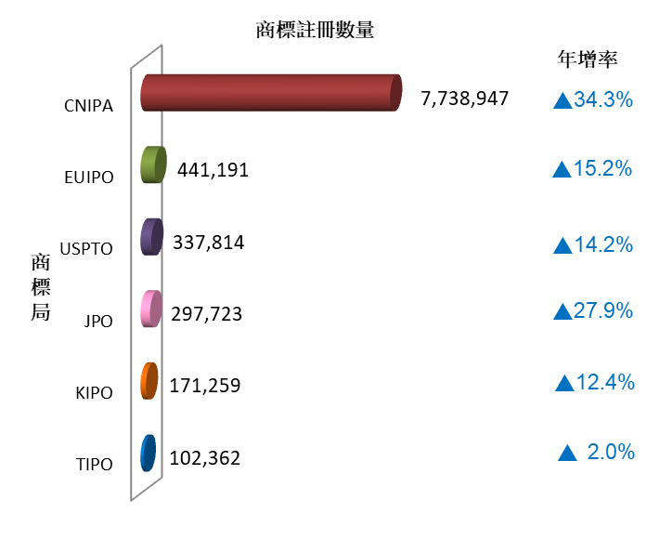

註：1. 主要商標局註冊商標單位，除USPTO以件數計，其他商標局均以類數計。
2. JPO商標註冊類數不包含國際商標公告註冊類數。

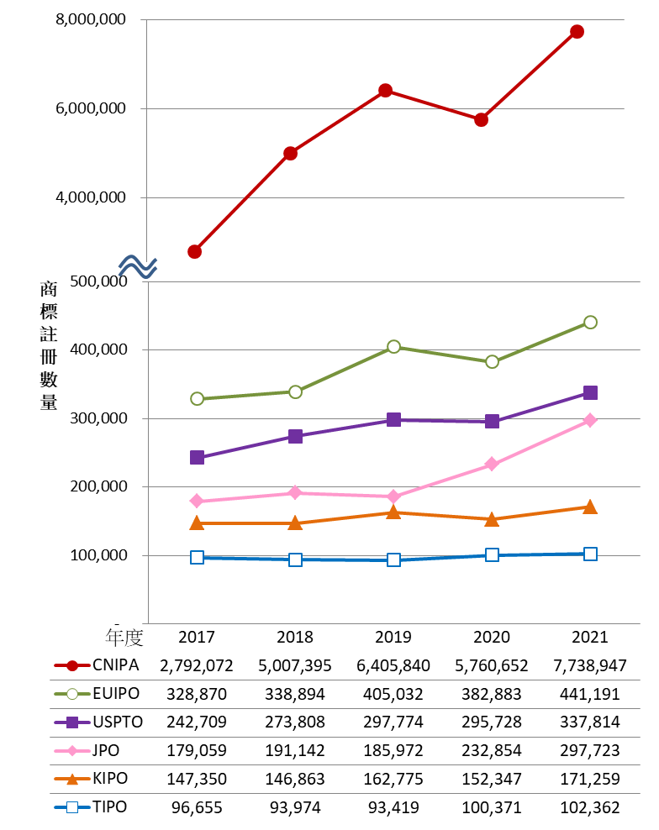

註：1. 主要商標局註冊商標單位，除USPTO以件數計，其他商標局均以類數計。
2. JPO商標註冊類數不包含國際商標公告註冊類數。
圖24 | 近5年我國與主要商標局商標註冊趨勢

表15(圖25、圖26)
表15 | 近5年國人在主要商標局商標申請情形

年度 | USPTO | JPO | EUIPO | KIPO | CNIPA
2017 | 1,734 | 730 | 1,146 | 565 | 20,308
2018 | 1,965 | 907 | 1,128 | 613 | 23,356
2019 | 2,004 | 1,058 | 1,265 | 709 | 19,719
2020 | 2,142 | 884 | 1,352 | 580 | 14,441
2021 | 2,100 | 803 | 1,186 | 530 | 13,068
2021年 年增率 | -2.0% | -9.2% | -12.3% | -8.6% | -9.5%
註：國人在主要商標局商標申請單位，除JPO以件數計，其他商標局均以類數計。

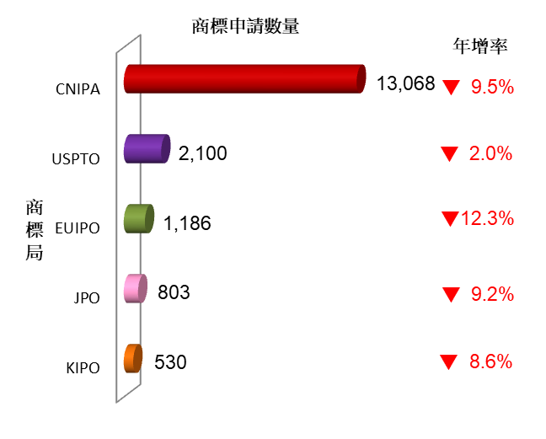

註：國人在主要商標局商標申請單位，除JPO以件數計，其他商標局均以類數計。
圖25 | 202年國人在主要商標局商標申請情形

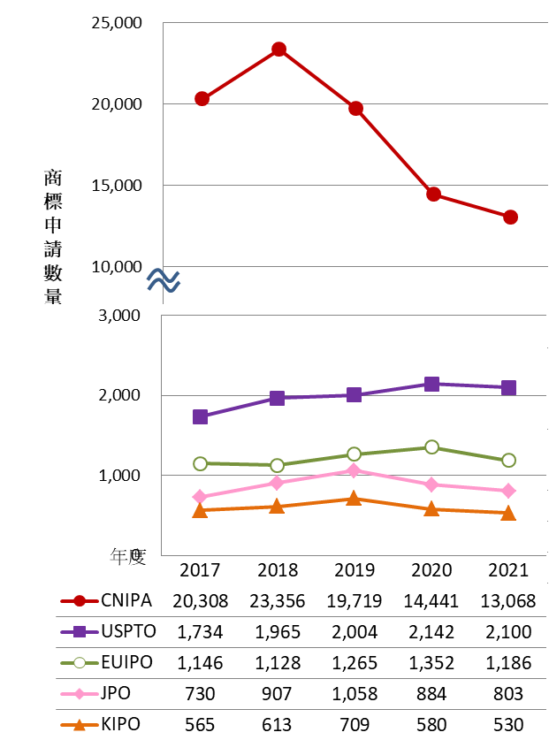

註：國人在主要商標局商標申請單位，除JPO以件數計，其他商標局均以類數計。
圖26 | 近5年國人在主要商標局商標申請趨勢

表16(圖27、圖28)
表16 | 近5年國人在主要商標局商標註冊情形

年度 | USPTO | JPO | EUIPO | KIPO | CNIPA
2017 | 921 | 579 | 613 | 448 | 15,125
2018 | 1,002 | 561 | 612 | 479 | 18,208
2019 | 1,094 | 683 | 579 | 410 | 19,270
2020 | 1,129 | 897 | 733 | 476 | 13,130
2021 | 969 | 1,045 | 697 | 404 | 11,211
2021年 年增率 | -14.2% | 16.5% | -4.9% | -15.1% | -14.6%
註：國人在主要商標局商標註冊單位，除CNIPA、KIPO以類數計，其他商標局均以件數計。

圖27 | 2020年國人在主要商標局商標註冊情形

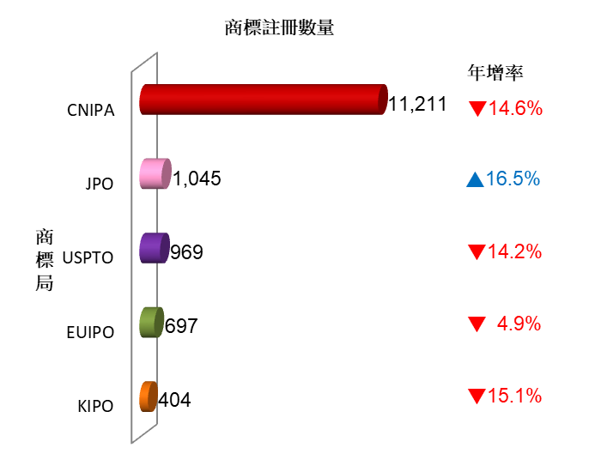

註：國人在主要商標局商標註冊單位，除CNIPA、KIPO以類數計，其他商標局均以件數計。
圖27 | 2020年國人在主要商標局商標註冊情形

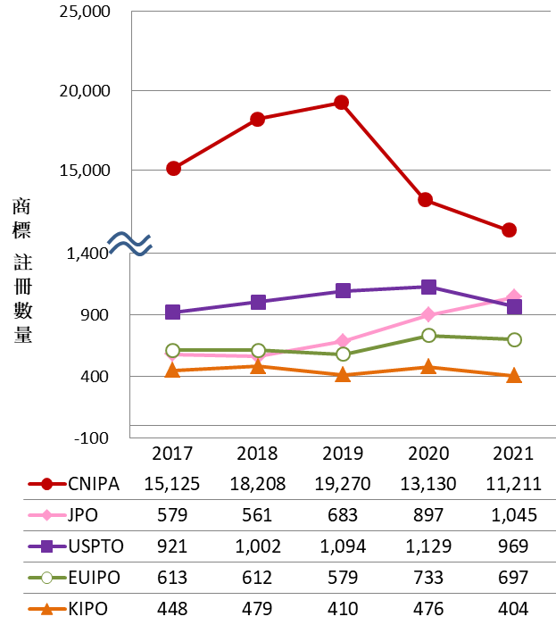

註：國人在主要商標局商標註冊單位，除CNIPA、KIPO以類數計，其他商標局均以件數計。
圖28 | 近5年國人在主要商標局商標註冊趨勢

